상품제안서
로지텍 인체공학 웨이브 무선키보드 | 상품코드: S39014

 |  |  |  |  |  |  | 02-713-8555 | www.synergygift.co.kr
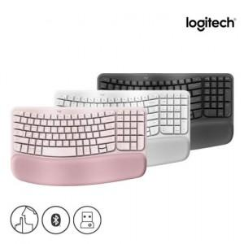 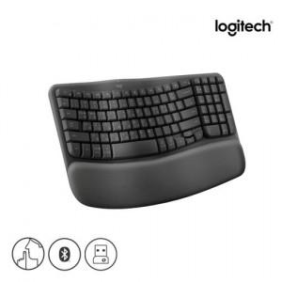 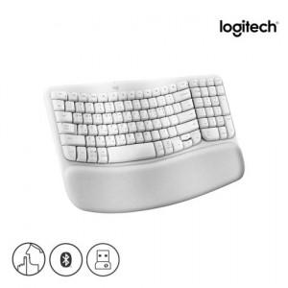

【상세/제작정보】 | <p><span style="font-size: 12pt;">※ 로지텍코리아 공식수입 정품입니다!</span>&nbsp;​​</p>

【인쇄/포장옵션】 | 레이저 / 포장지포장

【공급단가】 | 수량 | 10~ | 100~ | 300~ | 500~ | 1,000~
*VAT별도 | 단가 | 92,500원 | 91,020원 | 88,800원 | 86,580원 | 85,100원

【상품 URL】 | https://www.synergygift.co.kr:443/src/goods_detail.php?gdno=39014

